Lisez-moi
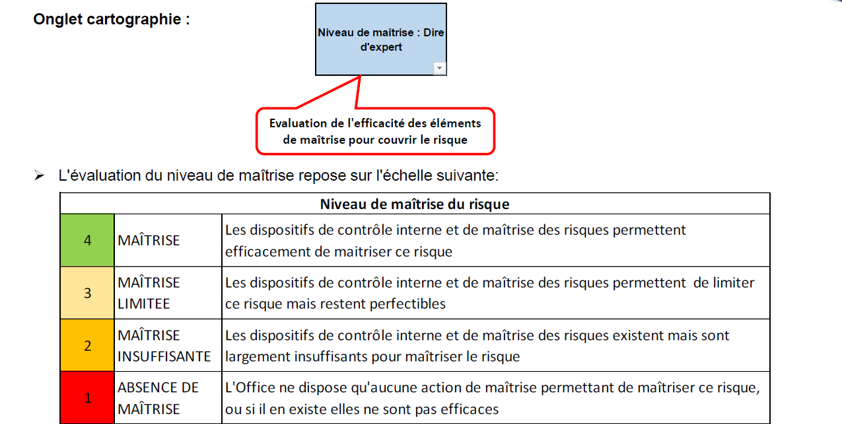
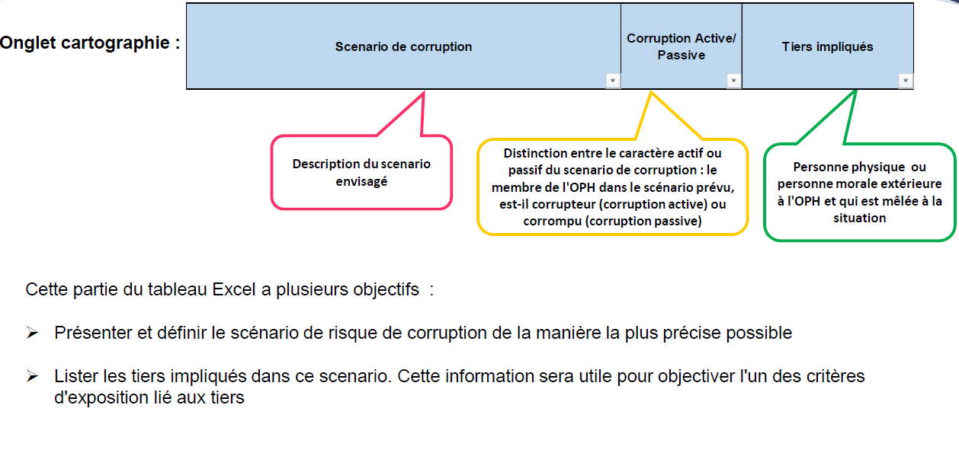

Exposition au critère
Cote | Libellé | Tiers impliqué | Collaboration | Traçabilité | Activité
4 | MAJEUR | Le ou les tiers impliquiés dans ce scenario sont par nature risqués. Un intermédiaire par exemple | Le scenario n'implique par exexmple qu'une seule personne qui peut seule rendre possible le scenario | Le scenario n'entraine aucune trace dans les systèmes de gestion de l'OPH | L'activité, ou le métier auquel se rattache le scenario est par nature très risqué: travaux, opérations d'acquisition ou de cession
3 | SIGNIFICATIF | Parmi les tiers impliqués la majorité est par nature plutôt risqué | Le scenario implique la participation d'un nombre limité d'acteurs ayant des habitudes de travail | Les traces laissées par le scenario sont très faibles ou difficilement identifiables | L'activité, ou le métier auquel se rattache le scenario est par nature risqué
2 | LIMITE | Parmi les tiers impliqués certains sont plutôt risqués, toutefois le niveau d'exposition reste mesuré du fait de la participation de tiers non risqués | Le scenario implique la participation d'un nombre limité d'acteurs mais d'horizons différents (services structrure niveau hiérarchique …) | Les traces laissées par le scenario existent et peuvent être facilement identifiées | L'activité, ou le métier auquel se rattache le scenario est par nature peu risqué
1 | FAIBLE | Le ou les tiers impliqués dans ce scenario ne sont par nature pas risqués. Un membre du personnel par exemple | Le scenario implique la participation de plusieurs acteurs différents d'horizons différents (services structrure niveau hiérarchique…) rendant complexe le scenario | Le scenario laisse de nombreuses trâces dans les systèmes de gestion de l'OPH: SI, compte-rendus de comités…. | L'activité, ou le métier auquel se rattache le scenario est par nature pas risqué

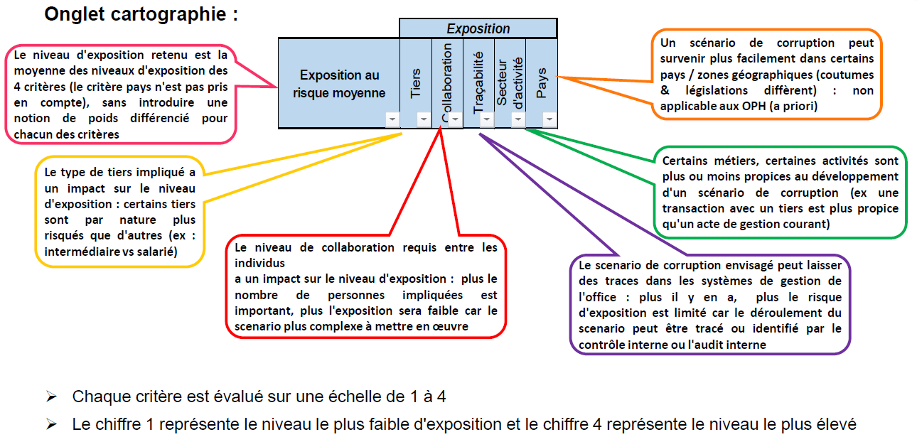

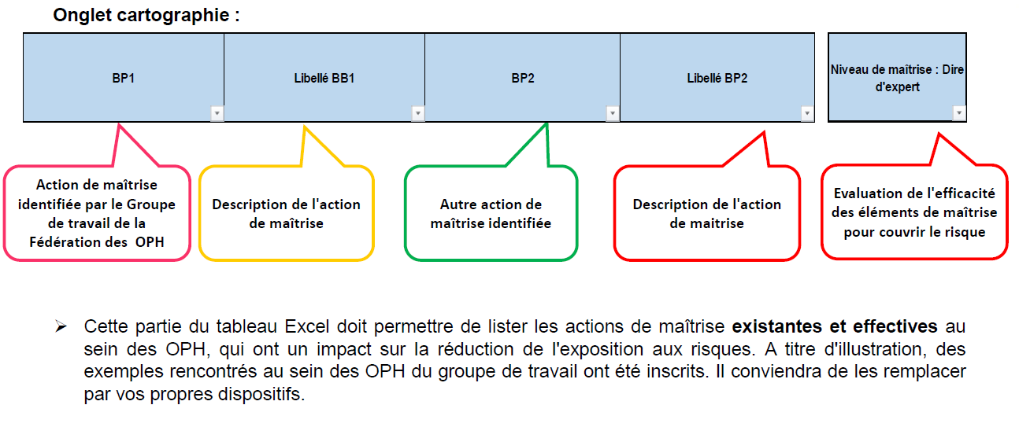

 | Cote | Libellé | Niveau de maîtrise du risque
 | 4 | MAÎTRISE | Les dispositifs de contrôle interne et de maîtrise des risques permettent efficacement de maitriser ce risque
 | 3 | MAÎTRISE INSUFFISANTE | Les dispositifs de contrôle interne et de maîtrise des risques permettent de limiter ce risque mais restent perfectibles
 | 2 | MAÎTRISE INSUFFISANTE | Les dispositifs de contrôle interne et de maîtrise des risques existent mais sont largement insuffisants pour maîtriser le risque
 | 1 | ABSENCE DE MAÎTRISE | L'Office ne dispose qu'aucune action de maîtrise permettant de maîtriser ce risque,ou s'il en existe elles ne sont pas efficaces

Métiers OPH
Processus | Gestion Patrimoniale

+ | 4 | 1 | 2 | 1 | 1
Exposition | 3 | 1 | 3 | 1 | 2
 | 2 | 0 | 0 | 0 | 0
- | 1 | 0 | 0 | 0 | 0
 |  | 1 | 2 | 3 | 4
 |  | - Maîtrise +

Gestion Patrimoniale
Gestion locative
Accession sociale
Achats
Gestion du personnel
Compta / Finances
Système d'Informations
Gouvernance

3

TCD
Processus OPH | (Tous)

Nombre de Scenario de corruption | Étiquettes de colonnes
Étiquettes de lignes | 1.3 | 1.5 | 1.8 | 2 | 2.3 | 2.5 | 2.8 | 3 | 3.3 | 3.5 | 3.8 | Total général
1.5 |  | 1 | 1 |  |  | 2 | 2 |  |  |  | 1 | 7
2.3 |  |  |  |  |  |  |  |  |  | 1 |  | 1
2.5 |  |  | 1 | 1 | 2 | 1 | 2 |  | 1 | 2 |  | 10
2.7 |  |  |  |  |  | 1 |  |  |  |  |  | 1
3.5 | 1 |  | 3 |  | 2 |  | 1 | 2 | 2 | 1 |  | 12
4.5 |  |  | 1 | 2 | 1 |  | 1 |  |  | 1 |  | 6
Total général | 1 | 1 | 6 | 3 | 5 | 4 | 6 | 2 | 3 | 5 | 1 | 37

 | BP5 |  | Libellé BP5 |  | BP6 |  | Libellé BP6 |  | BP 7 |  | Libellé BP7 |  | BP8 |  | Libellé BP8 |  | Niveau de maîtrise : Dire d'expert / auditeur |  | Maîtrise du risque |  | Corruption active de l'OPH à l'occasion de participation financière à des actions d'associations en vue d'obtenir un avantage, et/ou sans rapport avec l'objet social de l'OPH |  | Corruption active de l'OPH à l'occasion de participation financière à des actions d'associations en vue d'obtenir un avantage, et/ou sans rapport avec l'objet social de l'OPH
Bilan annuel | 0 | Bilan annuel | 0 | Bilan annuel | 0 | Bilan annuel | 0 | Bilan annuel | 0 | Bilan annuel | 0 | Bilan annuel | 0 | Bilan annuel | 0 | Bilan annuel | 0 | Bilan annuel | 4 | 2.3 | 4.5 | 2.3 | 4.5
bilan annuel | 0 | bilan annuel | 0 | bilan annuel | 0 | bilan annuel | 0 | bilan annuel | 0 | bilan annuel | 0 | bilan annuel | 0 | bilan annuel | 0 | bilan annuel | 0 | bilan annuel | 4 |  |  | 2.8 | 4.5
0 | 0 | 0 | 0 | 0 | 0 | 0 | 0 | 0 | 0 | 0 | 0 | 0 | 0 | 0 | 0 | 0 | 0 | 0 | 2 |  |  | 3.5 | 2.5
Validation par le service juridique de la promesse Décision d'achat CA ou bureau s'il en a la délégation / Séparation des tâches | 0 | Validation par le service juridique de la promesse Décision d'achat CA ou bureau s'il en a la délégation / Séparation des tâches | 0 | Validation par le service juridique de la promesse Décision d'achat CA ou bureau s'il en a la délégation / Séparation des tâches | 0 | Validation par le service juridique de la promesse Décision d'achat CA ou bureau s'il en a la délégation / Séparation des tâches | 0 | Validation par le service juridique de la promesse Décision d'achat CA ou bureau s'il en a la délégation / Séparation des tâches | 0 | Validation par le service juridique de la promesse Décision d'achat CA ou bureau s'il en a la délégation / Séparation des tâches | 0 | Validation par le service juridique de la promesse Décision d'achat CA ou bureau s'il en a la délégation / Séparation des tâches | 0 | Validation par le service juridique de la promesse Décision d'achat CA ou bureau s'il en a la délégation / Séparation des tâches | 0 | Validation par le service juridique de la promesse Décision d'achat CA ou bureau s'il en a la délégation / Séparation des tâches | 0 | Validation par le service juridique de la promesse Décision d'achat CA ou bureau s'il en a la délégation / Séparation des tâches | 4 |  |  | 3.5 | 4.5
Estimation exterieure | 0 | Estimation exterieure | 0 | Estimation exterieure | 0 | Estimation exterieure | 0 | Estimation exterieure | 0 | Estimation exterieure | 0 | Estimation exterieure | 0 | Estimation exterieure | 0 | Estimation exterieure | 0 | Estimation exterieure | 2 |  |  | 2.3 | 2.5
0 | 0 | 0 | 0 | 0 | 0 | 0 | 0 | 0 | 0 | 0 | 0 | 0 | 0 | 0 | 0 | 0 | 0 | 0 | 2 |  |  | 2.8 | 2.5
0 | 0 | 0 | 0 | 0 | 0 | 0 | 0 | 0 | 0 | 0 | 0 | 0 | 0 | 0 | 0 | 0 | 0 | 0 | 3 |  |  | 2.3 | 3.5
Analyse des données | 0 | Analyse des données | 0 | Analyse des données | 0 | Analyse des données | 0 | Analyse des données | 0 | Analyse des données | 0 | Analyse des données | 0 | Analyse des données | 0 | Analyse des données | 0 | Analyse des données | 1 |  |  | 2.5 | 1.5
Contrôles sur site | 0 | Contrôles sur site | 0 | Contrôles sur site | 0 | Contrôles sur site | 0 | Contrôles sur site | 0 | Contrôles sur site | 0 | Contrôles sur site | 0 | Contrôles sur site | 0 | Contrôles sur site | 0 | Contrôles sur site | 1 |  |  | 3.8 | 1.5
0 | 0 | 0 | 0 | 0 | 0 | 0 | 0 | 0 | 0 | 0 | 0 | 0 | 0 | 0 | 0 | 0 | 0 | 0 | 2 |  |  | 2.5 | 2.5
0 | 0 | 0 | 0 | 0 | 0 | 0 | 0 | 0 | 0 | 0 | 0 | 0 | 0 | 0 | 0 | 0 | 0 | 0 | 3 |  |  | 3.5 | 3.5
0 | 0 | 0 | 0 | 0 | 0 | 0 | 0 | 0 | 0 | 0 | 0 | 0 | 0 | 0 | 0 | 0 | 0 | 0 | 2 |  |  | 3.5 | 2.3
Procédure attribution des logements conventionnés | 0 | Procédure attribution des logements conventionnés | 0 | Procédure attribution des logements conventionnés | 0 | Procédure attribution des logements conventionnés | 0 | Procédure attribution des logements conventionnés | 0 | Procédure attribution des logements conventionnés | 0 | Procédure attribution des logements conventionnés | 0 | Procédure attribution des logements conventionnés | 0 | Procédure attribution des logements conventionnés | 0 | Procédure attribution des logements conventionnés | 4 |  |  | 1.8 | 4.5
Contrôle de supervision | 0 | Contrôle de supervision | 0 | Contrôle de supervision | 0 | Contrôle de supervision | 0 | Contrôle de supervision | 0 | Contrôle de supervision | 0 | Contrôle de supervision | 0 | Contrôle de supervision | 0 | Contrôle de supervision | 0 | Contrôle de supervision | 1 |  |  | 2.8 | 1.5
Mise en place du scoring pour objectiver l’octroi d’un logement | 0 | Mise en place du scoring pour objectiver l’octroi d’un logement | 0 | Mise en place du scoring pour objectiver l’octroi d’un logement | 0 | Mise en place du scoring pour objectiver l’octroi d’un logement | 0 | Mise en place du scoring pour objectiver l’octroi d’un logement | 0 | Mise en place du scoring pour objectiver l’octroi d’un logement | 0 | Mise en place du scoring pour objectiver l’octroi d’un logement | 0 | Mise en place du scoring pour objectiver l’octroi d’un logement | 0 | Mise en place du scoring pour objectiver l’octroi d’un logement | 0 | Mise en place du scoring pour objectiver l’octroi d’un logement | 2 |  |  | 2.3 | 2.5
Contrôle a posteriori | 0 | Contrôle a posteriori | 0 | Contrôle a posteriori | 0 | Contrôle a posteriori | 0 | Contrôle a posteriori | 0 | Contrôle a posteriori | 0 | Contrôle a posteriori | 0 | Contrôle a posteriori | 0 | Contrôle a posteriori | 0 | Contrôle a posteriori | 2 |  |  | 2.8 | 2.5
procédure de contrôle | 0 | procédure de contrôle | 0 | procédure de contrôle | 0 | procédure de contrôle | 0 | procédure de contrôle | 0 | procédure de contrôle | 0 | procédure de contrôle | 0 | procédure de contrôle | 0 | procédure de contrôle | 0 | procédure de contrôle | 2 |  |  | 2 | 2.5
enquête locataire | 0 | enquête locataire | 0 | enquête locataire | 0 | enquête locataire | 0 | enquête locataire | 0 | enquête locataire | 0 | enquête locataire | 0 | enquête locataire | 0 | enquête locataire | 0 | enquête locataire | 1 |  |  | 2.5 | 1.5
Contrôle a posteriori | 0 | Contrôle a posteriori | 0 | Contrôle a posteriori | 0 | Contrôle a posteriori | 0 | Contrôle a posteriori | 0 | Contrôle a posteriori | 0 | Contrôle a posteriori | 0 | Contrôle a posteriori | 0 | Contrôle a posteriori | 0 | Contrôle a posteriori | 3 |  |  | 1.8 | 3.5
0 | 0 | 0 | 0 | 0 | 0 | 0 | 0 | 0 | 0 | 0 | 0 | 0 | 0 | 0 | 0 | 0 | 0 | 0 | 3 |  |  | 1.8 | 3.5
0 | 0 | 0 | 0 | 0 | 0 | 0 | 0 | 0 | 0 | 0 | 0 | 0 | 0 | 0 | 0 | 0 | 0 | 0 | 3 |  |  | 3 | 3.5
CALEOL d’affectation des logements vendus en PSLA Logements anciens : délibération du CA précise les ordres de priorité et les conditions d’accès | 0 | CALEOL d’affectation des logements vendus en PSLA Logements anciens : délibération du CA précise les ordres de priorité et les conditions d’accès | 0 | CALEOL d’affectation des logements vendus en PSLA Logements anciens : délibération du CA précise les ordres de priorité et les conditions d’accès | 0 | CALEOL d’affectation des logements vendus en PSLA Logements anciens : délibération du CA précise les ordres de priorité et les conditions d’accès | 0 | CALEOL d’affectation des logements vendus en PSLA Logements anciens : délibération du CA précise les ordres de priorité et les conditions d’accès | 0 | CALEOL d’affectation des logements vendus en PSLA Logements anciens : délibération du CA précise les ordres de priorité et les conditions d’accès | 0 | CALEOL d’affectation des logements vendus en PSLA Logements anciens : délibération du CA précise les ordres de priorité et les conditions d’accès | 0 | CALEOL d’affectation des logements vendus en PSLA Logements anciens : délibération du CA précise les ordres de priorité et les conditions d’accès | 0 | CALEOL d’affectation des logements vendus en PSLA Logements anciens : délibération du CA précise les ordres de priorité et les conditions d’accès | 0 | CALEOL d’affectation des logements vendus en PSLA Logements anciens : délibération du CA précise les ordres de priorité et les conditions d’accès | 3 |  |  | 2.8 | 3.5
0 | 0 | 0 | 0 | 0 | 0 | 0 | 0 | 0 | 0 | 0 | 0 | 0 | 0 | 0 | 0 | 0 | 0 | 0 | 3 |  |  | 3.3 | 3.5
Gestion des habilitations et de droits d'accès au SI | 0 | Gestion des habilitations et de droits d'accès au SI | 0 | Gestion des habilitations et de droits d'accès au SI | 0 | Gestion des habilitations et de droits d'accès au SI | 0 | Gestion des habilitations et de droits d'accès au SI | 0 | Gestion des habilitations et de droits d'accès au SI | 0 | Gestion des habilitations et de droits d'accès au SI | 0 | Gestion des habilitations et de droits d'accès au SI | 0 | Gestion des habilitations et de droits d'accès au SI | 0 | Gestion des habilitations et de droits d'accès au SI | 2 |  |  | 1.8 | 2.5
Règlement intérieur du CA | 0 | Règlement intérieur du CA | 0 | Règlement intérieur du CA | 0 | Règlement intérieur du CA | 0 | Règlement intérieur du CA | 0 | Règlement intérieur du CA | 0 | Règlement intérieur du CA | 0 | Règlement intérieur du CA | 0 | Règlement intérieur du CA | 0 | Règlement intérieur du CA | 4 |  |  | 2 | 4.5
0 | 0 | 0 | 0 | 0 | 0 | 0 | 0 | 0 | 0 | 0 | 0 | 0 | 0 | 0 | 0 | 0 | 0 | 0 | 4 |  |  | 2 | 4.5
Contrôle | 0 | Contrôle | 0 | Contrôle | 0 | Contrôle | 0 | Contrôle | 0 | Contrôle | 0 | Contrôle | 0 | Contrôle | 0 | Contrôle | 0 | Contrôle | 2 |  |  | 2.5 | 2.7
0 | 0 | 0 | 0 | 0 | 0 | 0 | 0 | 0 | 0 | 0 | 0 | 0 | 0 | 0 | 0 | 0 | 0 | 0 | 1 |  |  | 1.5 | 1.5
0 | 0 | 0 | 0 | 0 | 0 | 0 | 0 | 0 | 0 | 0 | 0 | 0 | 0 | 0 | 0 | 0 | 0 | 0 | 3 |  |  | 3 | 3.5
0 | 0 | 0 | 0 | 0 | 0 | 0 | 0 | 0 | 0 | 0 | 0 | 0 | 0 | 0 | 0 | 0 | 0 | 0 | 2 |  |  | 3.3 | 2.5
Renforcement de la sécurité du SI dont la gestion de la preuve (traçabilité des flux de données) | 0 | Renforcement de la sécurité du SI dont la gestion de la preuve (traçabilité des flux de données) | 0 | Renforcement de la sécurité du SI dont la gestion de la preuve (traçabilité des flux de données) | 0 | Renforcement de la sécurité du SI dont la gestion de la preuve (traçabilité des flux de données) | 0 | Renforcement de la sécurité du SI dont la gestion de la preuve (traçabilité des flux de données) | 0 | Renforcement de la sécurité du SI dont la gestion de la preuve (traçabilité des flux de données) | 0 | Renforcement de la sécurité du SI dont la gestion de la preuve (traçabilité des flux de données) | 0 | Renforcement de la sécurité du SI dont la gestion de la preuve (traçabilité des flux de données) | 0 | Renforcement de la sécurité du SI dont la gestion de la preuve (traçabilité des flux de données) | 0 | Renforcement de la sécurité du SI dont la gestion de la preuve (traçabilité des flux de données) | 2 |  |  | 3.5 | 2.5
0 | 0 | 0 | 0 | 0 | 0 | 0 | 0 | 0 | 0 | 0 | 0 | 0 | 0 | 0 | 0 | 0 | 0 | 0 | 3 |  |  | 1.3 | 3.5
0 | 0 | 0 | 0 | 0 | 0 | 0 | 0 | 0 | 0 | 0 | 0 | 0 | 0 | 0 | 0 | 0 | 0 | 0 | 3 |  |  | 2.3 | 3.5
0 | 0 | 0 | 0 | 0 | 0 | 0 | 0 | 0 | 0 | 0 | 0 | 0 | 0 | 0 | 0 | 0 | 0 | 0 | 3 |  |  | 1.8 | 3.5
0 | 0 | 0 | 0 | 0 | 0 | 0 | 0 | 0 | 0 | 0 | 0 | 0 | 0 | 0 | 0 | 0 | 0 | 0 | 0 |  |  | 0 | 0.5
0 | 0 | 0 | 0 | 0 | 0 | 0 | 0 | 0 | 0 | 0 | 0 | 0 | 0 | 0 | 0 | 0 | 0 | 0 | 0 |  |  | 0 | 0.5

